Full1
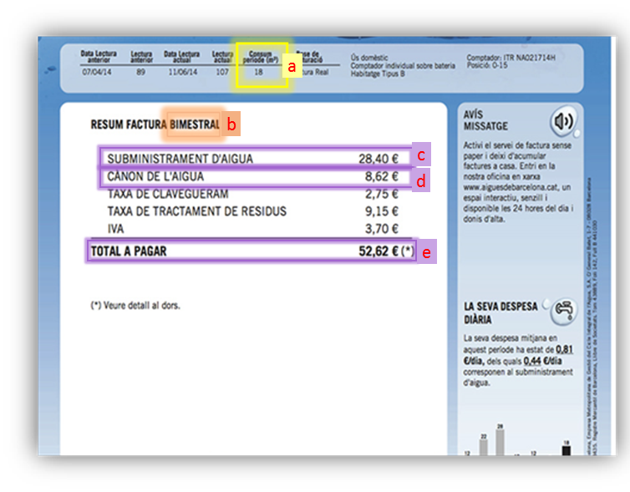
 | Calcula el teu consum domèstic d'aigua en tres passos:

1 | mira a la teva factura de l'aigua:
 | A) quans metres cúbics (m3) has consumit? | 18 | a
 |  | .
 | B) mesos del periode de facturació (normalment són 2 o 3) | 2 | b

2 | quantes persones viuen a casa teva? | 2

 | consum d'aigua: | 150.0
 | litres per persona i dia

 | també pots saber el PREU DEL METRE CÚBIC D'AIGUA

 | Metres cúbics gastats | 18
 | Consum d'aigua (Euros) | 28.4 | c | 1.58 | euros/m3
 | Canon d'Aigua (Euros) | 8.62 | d | 0.48 | euros/m3
 | Altres (Euros) | 15.6 |  | 0.87 | euros/m3
 | Total (Euros) | 52.62 | e | 2.92 | euros/m3

